แม่แฝก-แม่งัด 14ขวา
 | โครงการสอบเทียบอาคารชลประทาน
 | สำนักบริหารจัดการน้ำและอุทกวิทยา กรมชลประทาน
 | (งบประมาณเงินทุนหมุนเวียนเพื่อการชลประทาน ปี 2557)

1 | ข้อมูลทางกายภาพ
 | 1.1 ข้อมูลระบบส่งน้ำที่ตั้งของอาคาร
 | - ข้อมูลทั่วไปของอาคาร |  | ทรบ.ปากคลองซอย 14 ขวา |  |  |  | อาคาร
 | - โครงการ |  | โครงการส่งน้ำและบำรุงรักษา แม่แฝก-แม่งัด
 | - ตำแหน่งที่ตั้ง กม. |  | 32+570 |  |  |  | คลองสายใหญ่
 | อำเภอ |  | สันทราย |  |  |  | จังหวัด | เชียงใหม่
 | - พิกัด |  | N 18º53.766' |  | E 099º03.405'
 | - ลักษณะคลอง |  | ÿ คลองดิน |  | ÿ คลอดดาดคอนกรีต

 | 1.2 ข้อมูลอาคาร
 | - ชื่ออาคาร
 | - ประเภทบาน ÿ ประตูระบายน้ำบานตรง (Sluice gate) |  |  |  |  | 1 | บาน
 |  |  | ขนาดบาน | กว้าง |  | 0.70 | เมตร
 |  |  |  | สูง |  | 0.90 | เมตร
 | - ระดับพื้น Inlet |  |  |  |  | - | เมตร (ร.ท.ก.)
 | - ระดับพื้น Outlet |  |  |  |  | - | เมตร (ร.ท.ก.)
 | - ระดับพื้นธรณีอาคาร |  |  |  |  | 0.00 | เมตร (ร.ส.ม.)
 | - ปริมาณน้ำไหลผ่านสูงสุด |  |  |  |  | - | ลูกบาศก์เมตร/วินาที
 | - รัศมีความโค้งของบาน (สำหรับบานโค้ง) |  |  |  |  | - | เมตร

 | 1.3 รูปภาพอาคารชลประทาน
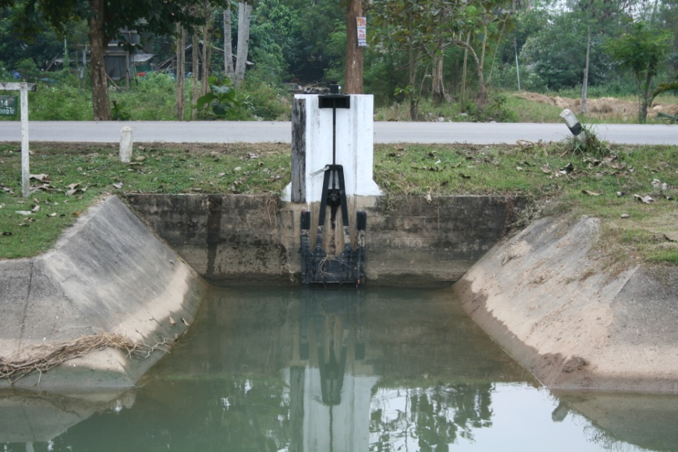

2 | ข้อมูลการสอบเทียบอาคารชลประทาน
 | ÿ ประตูระบายน้ำบานตรง (Sluice gate)
 | ÿ การไหลแบบอิสระ (Free flow)
 | สูตรการคำนวนสอบเทียบอาคาร

 | เมื่อ | Q = ปริมาณน้ำผ่านอาคาร (ลบ.ม./วินาที)
 |  | C = สัมประสิทธิ์ปริมาณน้ำเมื่อการไหลเป็นแบบอิสระ
 |  | L = ความกว้างของช่องประตูระบาย (เมตร)
 |  | Go = การเปิดบาน (เมตร)
 |  | H = ระดับน้ำด้านหน้าประตู - ระดับน้ำด้านท้ายประตู (เมตร)
 |  | g = ความเร่งเนื่องจากแรงโน้มถ่วง (เมตร/วินาที)

ที่ | ระดับน้ำ | ระดับ | H |  | ระยะเปิดบาน | Q | H/Go | Cd
 | ด้านเหนือน้ำ | ธรณี |  |  | (Go)
 | ม.(รทก./รสม.) | ม.(รทก./รสม.) |  |  | ม. | ลบ.ม./วินาที
1 | 1.32 | 0.00 | 1.32 | 5.0968 | 0.10 | 0.121 | 13.240 | 0.339
2 | 1.29 | 0.00 | 1.29 | 5.0387 | 0.20 | 0.214 | 6.470 | 0.303
3 | 1.25 | 0.00 | 1.25 | 4.9602 | 0.30 | 0.288 | 4.180 | 0.276
4 | 1.22 | 0.00 | 1.22 | 4.9005 | 0.40 | 0.361 | 3.060 | 0.263
5 | 1.19 | 0.00 | 1.19 | 4.8401 | 0.50 | 0.642 | 2.388 | 0.379
6 | 1.02 | 0.00 | 1.02 | 4.4823 | 0.60 | 0.418 | 1.707 | 0.222

สอบเทียบอาคาร ท่อระบายน้ำปากคลองซอย 14 ขวา โครงการ ส่งน้ำและบำรุงรักษา แม่แฝก - แม่งัด

3 | ข้อมูลการเปิดบานในระดับต่างๆ

ที่ | ระดับน้ำ | ระดับธรณี | H | ระยะเปิดบาน | H/Go | Cd | ปริมาณน้ำไหลผ่าน
 | ด้านเหนือน้ำ |  |  | (Go)
 | ม.(รทก./รสม.) | ม.(รทก./รสม.) |  | ม. |  |  | ลบ.ม./วินาที
1 | 1.32 | 0.00 | 1.32 | 0.10 | 13.240 | 0.342 | 0.1221
2 | 1.29 | 0.00 | 1.29 | 0.20 | 6.470 | 0.294 | 0.2071
3 | 1.25 | 0.00 | 1.25 | 0.30 | 4.180 | 0.277 | 0.2886
4 | 1.22 | 0.00 | 1.22 | 0.40 | 3.060 | 0.269 | 0.3691
5 | 1.19 | 0.00 | 1.19 | 0.50 | 2.388 | 0.264 | 0.4476
6 | 1.02 | 0.00 | 1.02 | 0.60 | 1.707 | 0.259 | 0.4881

หมายเหตุ สามารถนำไปใช้คำนวณในการยกบานระบายที่ระดับต่างๆ โดยป้อนข้อมูลระดับด้านเหนือน้ำและระดับที่ต้องการยกบาน
 | จะสามารถทราบปริมาณน้ำไหลผ่านอาคารได้ (กรอกข้อมูลในช่องว่างเท่านั้น ยกเว้นช่องสีทึบ)

